상품제안서
플씨드 포켓형 장바구니 10컬러 1P | 상품코드: F33101

 |  |  |  |  |  |  | 02-412-0044 | www.easy1.co.kr
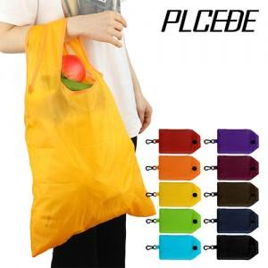

【상세/제작정보】 | <p><span style="font-size: 12pt;"><b>* 배송비- 한박스 500개 / 4000원별도</b></span></p>

【인쇄/포장옵션】 | 실크, 풀칼라 / OPP(비닐)

【공급단가】 | 수량 | 500~ | 1,000~ | 3,000~ | 5,000~ | 10,000~
*VAT별도 | 단가 | 910원 | 890원 | 870원 | 840원 | 800원

【상품 URL】 | http://www.easy1.co.kr/src/goods_detail.php?gdno=33101

